第一步 公司列表
超级管理员登录：

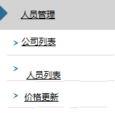

 | 公司代码 | 公司简称 | 地址 | 电话 | 价格表 | 操作
 | A | 公司A | 深圳公明 | 789 | 下载 更新 | 更新 冻结 删除
 | B | 公司B | 广州白云 | 456 | 下载 更新 | 更新 冻结 删除
 | C | 公司C | 深圳福田 | 123 | 下载 更新 | 更新 冻结 删除

因为一个公司可能有多个人员，而一个人又可能管理多个公司，所以分开设置
人员列表是以后方便编辑人员权限，删减人员等
 |  |  |  | 新增公司(按钮)

第三步 人员列表
超级管理员登录：

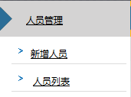
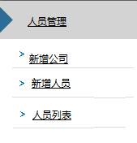

 | 人员代码 | 姓名 | 职务 | 电话 | 手机 | QQ | 操作公司 | 操作
 | jimmy | 李XX | 业务经理 | 1234 | 189 | 1 | A，B，C | 更新 权限 冻结 删除
 | jack | 陈XX | 业务员 | 4521 | 133 | 2 | B | 更新 权限 冻结 删除
 | Jon | 余XX | 财务 | 2354 | 137 | 3 | C | 更新 权限 冻结 删除

 |  |  |  |  |  |  | 新增人员(按钮)

第四步 新增人员
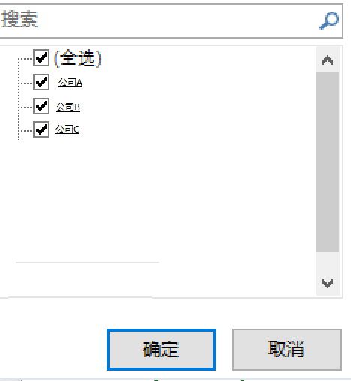
超级管理员登录：

 | 人员代码 | 姓名 | 职务 | 电话 | 手机 | QQ | 操作公司 | 操作
 | jimmy | 李XX | 业务经理 | 1234 | 189 | 1 | A，B，C | 更新 权限 冻结 删除
 | jack | 陈XX | 业务员 | 4521 | 133 | 2 | B | 更新 权限 冻结 删除
 | Jon | 余XX | 财务 | 2354 | 137 | 3 | C | 更新 权限 冻结 删除

 | 新增人员：

 | 操作员姓名：
 | 操作员登录名： |  | 这里是人员代码
 | 默认密码：
 | 职务
 | 联系电话：
 | 手机
 | QQ
 | 权限：(暂时不用这个) | 编辑(这里按钮弹出权限窗口勾选
 | 可操作公司

第五步 价格更新
超级管理员登录：

 | 公司代码 | 公司简称 | 地址 | 电话 | 价格表 | 操作
 | A | 公司A | 深圳公明 | 789 | 下载 更新 | 更新 冻结 删除
 | B | 公司B | 广州白云 | 456 | 下载 更新 | 更新 冻结 删除
 | C | 公司C | 深圳福田 | 123 | 下载 更新 | 更新 冻结 删除

点击”更新“按钮后，弹出文件上传窗口。

 | 更新“”公司A“ 价格表：

 | 渠道 | 最后更新日期 | 操作
 | 渠道A | 2016-04-25 | 更新 删除
 | DHLA | 2016-04-26 | 更新 删除
 | DHLB | 2016-04-27 | 更新 删除
 | UPSA | 2016-04-28 | 更新 删除
 | FedexA | 2016-04-29 | 更新 删除

 |  |  | 新增渠道(按钮)

报价查询
点击“输入目的地国家”弹出下面的选择框

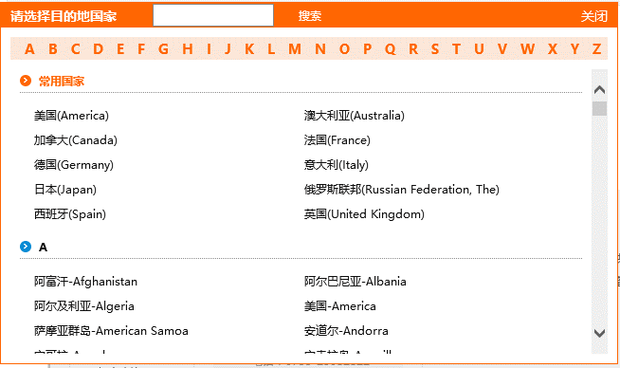

要求：每一次查询都记录下来。

